Instruktion
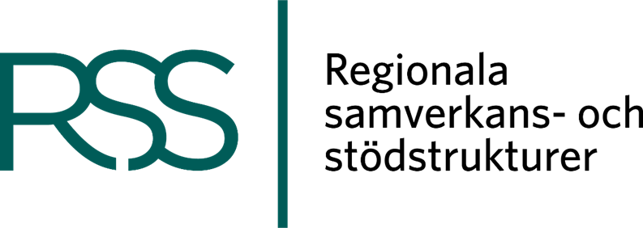
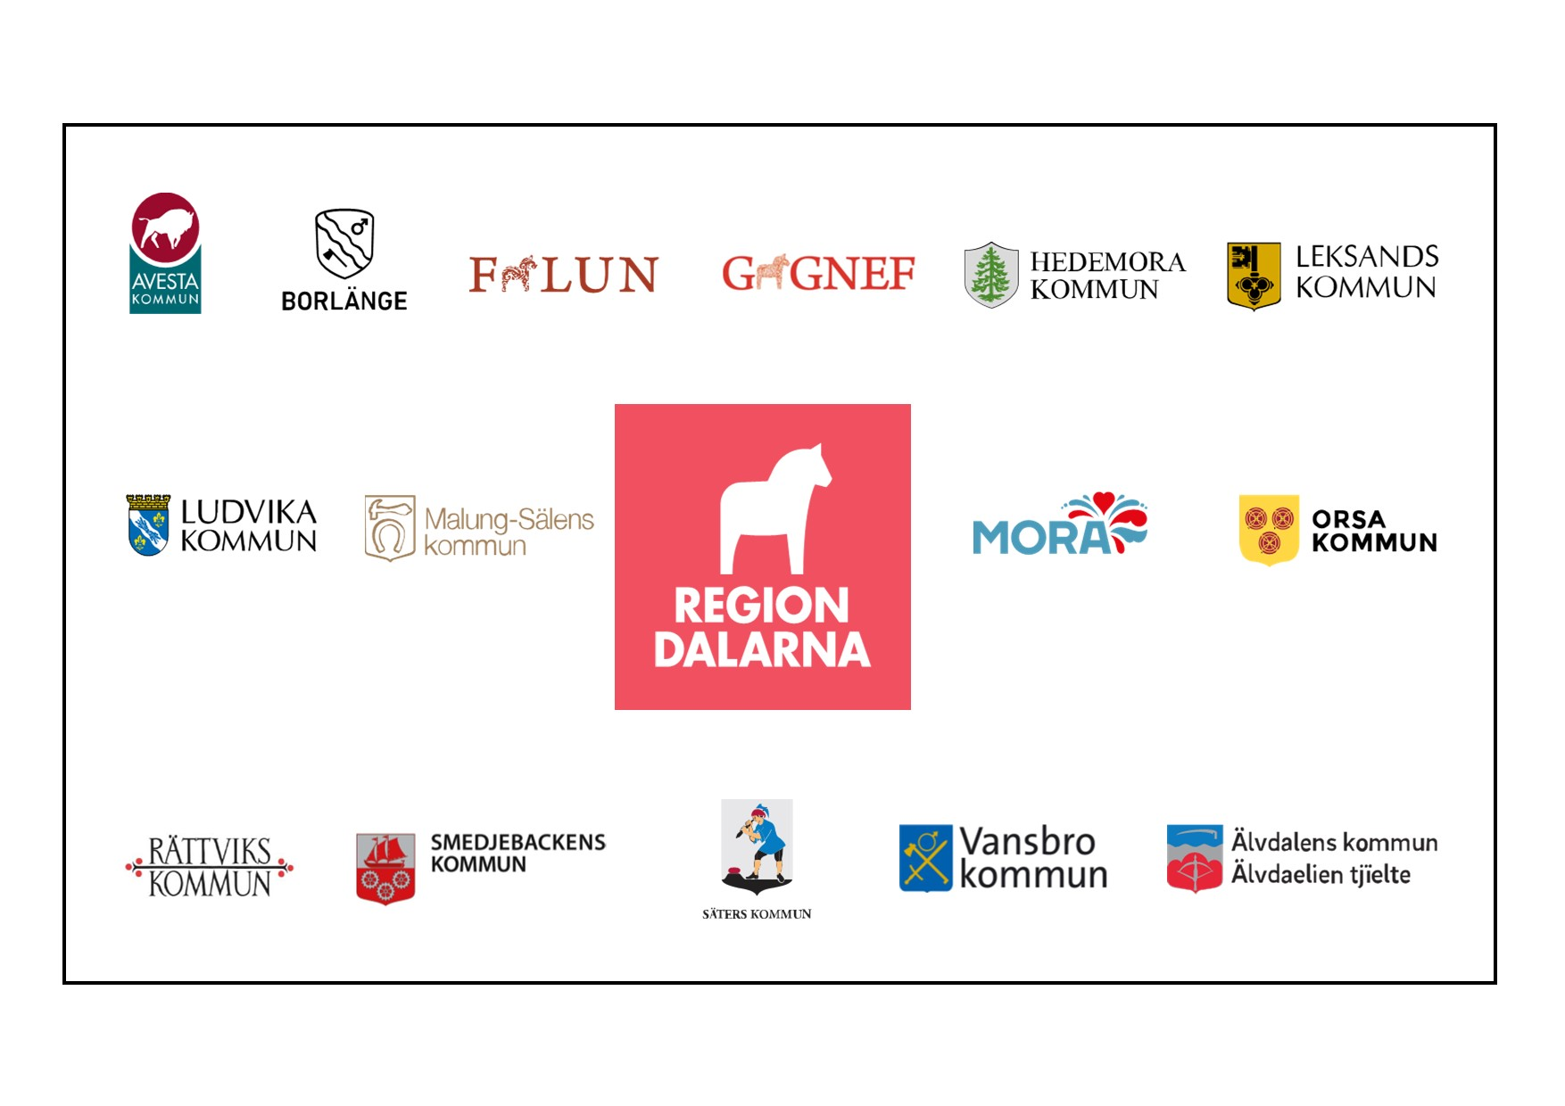
Detta självskattningsverktyg är en del av implementeringsstödet IRIS - Implementering av och i regional samverkan. Stödet är framtaget av RSS Dalarna och bygger på implementeringsprocessens faser så som de beskrivs i Folkhälsomyndighetens material "Från nyhet till vardagsnytta - om implementeringens mödosamma konst" (2017). Stödet är även inspirerat av innehållet i SKR:s vägledning om jämställdhetsintegrering. I självskattningen får du ta ställning till hur väl ett antal påståenden stämmer in på den implementeringsprocess där du befinner dig. Svaren ger en samlad bild av hur långt implementeringen har kommit och kan också visa på styrkor och utmaningar i processen för implementeringen. Det finns inga rätt eller fel när du svarar, tänk på att svara så ärligt som möjligt. Om självskattningen används vid upprepade tillfällen ger det en möjlighet att åskådliggöra processen över tid och låga skattningar blir därmed möjliga att höja. Vid de olika skattningstillfällena kan du då använda dig av de olika flikarna (”Tillfälle 1”, ”Tillfälle 2” osv). Resultaten från din föregående skattning följer med in i nästa flik vilket underlättar jämförelser mellan skattningstillfällena. Du har även möjlighet att kommentera dina svar i fritext i kolumnen längst till höger. Denna flik följs av fyra flikar som beskriver processens fyra faser. Du kan också enkelt klicka dig till dessa beskrivningar genom att klicka på de länkade rubrikerna i självskattningsverktyget. Hör gärna av dig om du har frågor om självskattningsverktyget: halsa.valfard@regiondalarna.se Lycka till!

